Chi tiết địa chất
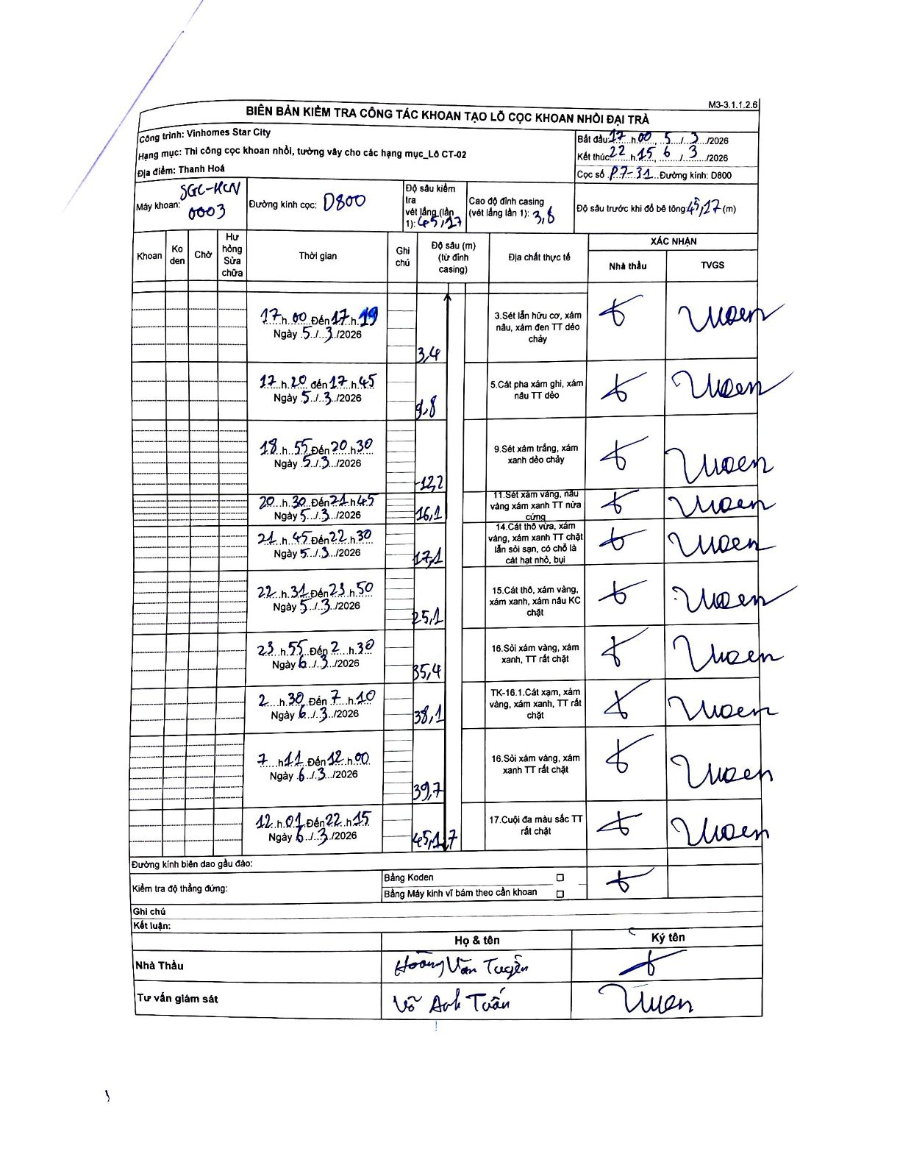
Dự án | Star City Thanh Hóa
Hạng mục | Thi công cọc khoan nhồi, tường vây cho các hạng mục_Lô CT-02
Tên bộ phận | Lô CT-02
Số hiệu cọc | P7-31
Tên Máy khoan | SGC-KCN0003
Đường kính | D800
Bắt đầu thi công | 17:00 05/03/2026
Kết thúc thi công | 22:45 06/03/2026

Địa chất TT | Đường kính | Mô tả lớp thiết kế | Từ (h) | Đến (h) | Cao độ từ | Cao độ đến | T.Gian (h) | Dài (m) | V (m/h) | Ghi chú
1 | D800 | Sét lẫn hữu cơ, xám nâu, xám đen TT dẻo chảy | 17:00 05/03/2026 | 17:19 05/03/2026 | -3.6 | -3.4 | 0.32 | 0.2 | 0.63
2 | D800 | Cát pha xám ghi, xám nâu TT dẻo | 17:20 05/03/2026 | 17:45 05/03/2026 | -3.4 | -9.8 | 0.42 | 6.4 | 15.36
3 | D800 | Sét xám trắng, xám xanh dẻo chảy | 18:55 05/03/2026 | 20:30 05/03/2026 | -9.8 | -12.2 | 1.58 | 2.4 | 1.52
4 | D800 | Sét xám vàng, nâu vàng xám xanh TT nửa cứng | 20:30 05/03/2026 | 21:45 05/03/2026 | -12.2 | -16.1 | 1.25 | 3.9 | 3.12
5 | D800 | Cát thô vừa, xám vàng, xám xanh TT chặt lẫn sỏi sạn, có chỗ là cát hạt nhỏ, bụi | 21:45 05/03/2026 | 22:30 05/03/2026 | -16.1 | -17.1 | 0.75 | 1 | 1.33
6 | D800 | Cát thô, xám vàng, xám xanh, xám nâu KC chặt | 22:30 05/03/2026 | 23:50 05/03/2026 | -17.1 | -25.1 | 1.33 | 8 | 6
7 | D800 | Sỏi xám vàng, xám xanh, TT rất chặt | 23:55 05/03/2026 | 02:30 06/03/2026 | -25.1 | -35.4 | 2.58 | 10.3 | 3.99
8 | D800 | TK-16.1.Cát xám, xám vàng, xám xanh, TT rất chặt | 02:30 06/03/2026 | 07:10 06/03/2026 | -35.4 | -38.1 | 4.67 | 2.7 | 0.58
9 | D800 | Sỏi xám vàng, xám xanh TT rất chặt | 07:11 06/03/2026 | 12:00 06/03/2026 | -38.1 | -39.7 | 4.82 | 1.6 | 0.33
10 | D800 | Cuội đa màu sắc TT rất chặt | 12:01 06/03/2026 | 22:15 06/03/2026 | -39.7 | -45.7 | 10.23 | 6 | 0.59

ẢNH BIÊN BẢN GỐC

